Задача 2
 | x1 | x2 | x3 | x4

Объем выпускаемой продукции | 95 | 210 | 0 | 0 | F
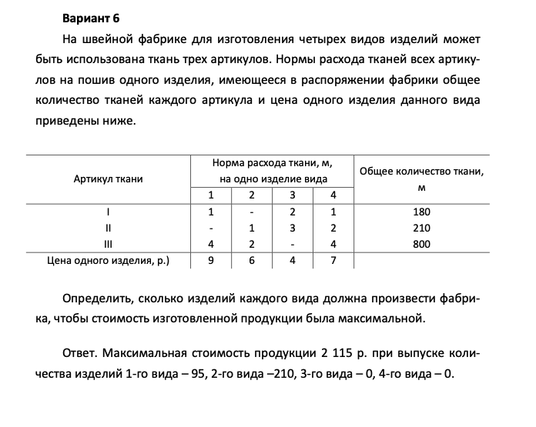
Цена изделия | 9 | 6 | 4 | 7 | 2115

 | x1 | x2 | x3 | x4 | Сумма |  | Огран

1 | 1 | 0 | 2 | 1 | 95 | <= | 180

2 | 0 | 1 | 3 | 2 | 210 | <= | 210

3 | 4 | 2 | 0 | 4 | 800 | <= | 800

